Worksheet
 |  |  |  |  | 8 (812) 565 05 34 |  |  | sales@miniworks.ru
 |  |  |  |  | Челябинск |  |  | отдел продаж
 |  |  | Адрес |  |  |  |  | Режим работы
 |  |  | Челябинск |  |  |  |  | Пн – Пт: с 8:00 до 18:00
16ТЧЭ
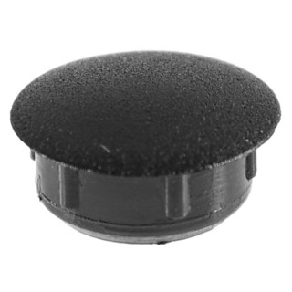 |  | 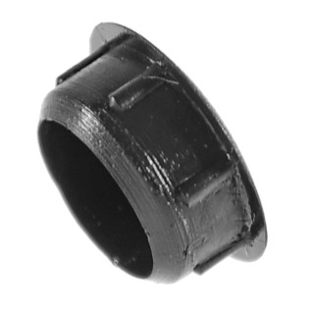 |  | 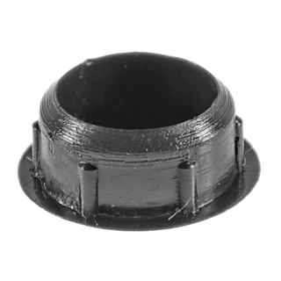 |  | 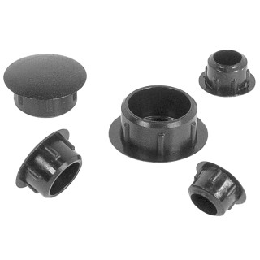
Артикул |  | Цвет |  | от 10000 | от 5000 | от 1000 | от 500 | от 100 | розница | Наличие на 13.09.2026
16ТСНЭ |  | синий |  | 1.56р. | 1.68р. | 1.80р. | 2.28р. | 3.00р. | 3.60р. | 11332
16ТБЭ |  | белый (RAL 9003) |  | 1.56р. | 1.68р. | 1.80р. | 2.28р. | 3.00р. | 3.60р. | 55728
16ТТКЭ |  | коричневый (RAL 8019) |  | 1.56р. | 1.68р. | 1.80р. | 2.28р. | 3.00р. | 3.60р. | 18871
16ТЧЭ |  | черный (RAL 9005) |  | 1.30р. | 1.40р. | 1.50р. | 1.90р. | 2.50р. | 3.00р. | 130106
16ТССЭ |  | серый (RAL 7040) |  | 1.56р. | 1.68р. | 1.80р. | 2.28р. | 3.00р. | 3.60р. | 71731
16ТТСЭ |  | серый (RAL 7001) |  | 1.56р. | 1.68р. | 1.80р. | 2.28р. | 3.00р. | 3.60р. | 20897
16ТЖЭ |  | желтый (RAL 1023) |  | 1.56р. | 1.68р. | 1.80р. | 2.28р. | 3.00р. | 3.60р. | 11850
16ТЗЭ |  | зеленый (RAL 6035) |  | 1.56р. | 1.68р. | 1.80р. | 2.28р. | 3.00р. | 3.60р. | —
16ТКЧЭ |  | коричневый (RAL 8003) |  | 1.56р. | 1.68р. | 1.80р. | 2.28р. | 3.00р. | 3.60р. | 10341
16ТТБЭ |  | бежевый (RAL 1019) |  | 1.56р. | 1.68р. | 1.80р. | 2.28р. | 3.00р. | 3.60р. | —
16ТСБЭ |  | бежевый (RAL 1001) |  | 1.56р. | 1.68р. | 1.80р. | 2.28р. | 3.00р. | 3.60р. | 40149
16ТВШЭ |  | вишня (RAL 8001) |  | 1.56р. | 1.68р. | 1.80р. | 2.28р. | 3.00р. | 3.60р. | 4958
16ТОЭ |  | орех (RAL 8000) |  | 1.56р. | 1.68р. | 1.80р. | 2.28р. | 3.00р. | 3.60р. | —
16ТМХЭ |  | махагон (RAL 8012) |  | 1.56р. | 1.68р. | 1.80р. | 2.28р. | 3.00р. | 3.60р. | 13960
16ТДБЭ |  | дуб (RAL 8014) |  | 1.56р. | 1.68р. | 1.80р. | 2.28р. | 3.00р. | 3.60р. | —
16ТСОЭ |  | сосна (RAL 1034) |  | 1.56р. | 1.68р. | 1.80р. | 2.28р. | 3.00р. | 3.60р. | —
16ТКДЭ |  | кр.дерево (RAL 8015) |  | 1.56р. | 1.68р. | 1.80р. | 2.28р. | 3.00р. | 3.60р. | —
16ТБДЭ |  | бордо |  | 1.56р. | 1.68р. | 1.80р. | 2.28р. | 3.00р. | 3.60р. | 13960
16ТККЭ |  | кр.кирпич |  | 1.56р. | 1.68р. | 1.80р. | 2.28р. | 3.00р. | 3.60р. | —
16ТБКЭ |  | бук (RAL 1011) |  | 1.56р. | 1.68р. | 1.80р. | 2.28р. | 3.00р. | 3.60р. | 9796
 | Все цены указаны в рублях и включают в себя НДС. Все цены указаны при условии 100% предоплаты и действительны в течение 5 дней. Все цены указаны при условии самовывоза продукции со склада в г. Челябинск (для иногородних клиентов доставка до склада ТК в г. Челябинск бесплатна). Все цены указаны за стандартный цвет для каждого вида изделия (изменение цвета на любой из предлагаемой палитры +20% к стоимости, изменение цвета на любой по системе RAL +50% к стоимости). О возможных сроках поставки заказного товара, необходимо уточнять заранее

